Data
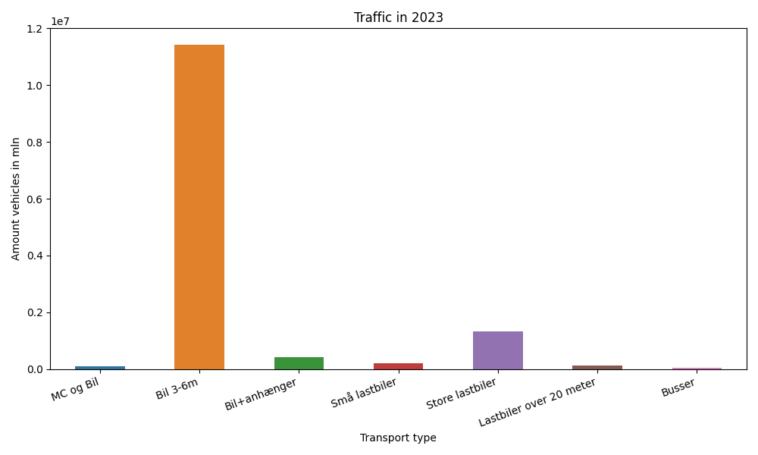
År | Måned | MC og Bil | Bil 3-6m | Bil+anhænger | Små lastbiler | Store lastbiler | Lastbiler over 20 meter | Busser | Total
2023 | 12 | 3805 | 871574 | 18132 | 9871 | 98300 | 8998 | 2564 | 1013244
2023 | 11 | 4935 | 885245 | 24010 | 12143 | 115904 | 10837 | 2600 | 1055674
2023 | 10 | 5933 | 968435 | 30217 | 13835 | 116369 | 10591 | 3067 | 1148447
2023 | 9 | 11123 | 996684 | 36741 | 17363 | 112329 | 10003 | 3818 | 1188061
2023 | 8 | 12262 | 1124942 | 55325 | 27087 | 116506 | 10436 | 3525 | 1350083
2023 | 7 | 11107 | 1150625 | 62934 | 27904 | 101442 | 8692 | 6226 | 1368930
2023 | 6 | 13504 | 1078215 | 45205 | 23103 | 121981 | 10086 | 3730 | 1295824
2023 | 5 | 11839 | 1048442 | 38172 | 17363 | 118510 | 10068 | 3535 | 1247929
2023 | 4 | 10194 | 966303 | 30774 | 13280 | 102953 | 8755 | 4359 | 1136618
2023 | 3 | 6098 | 869302 | 25262 | 12597 | 122818 | 10458 | 2448 | 1048983
2023 | 2 | 4641 | 739135 | 20615 | 10445 | 104700 | 8801 | 1950 | 890287
2023 | 1 | 5327 | 733048 | 19624 | 10171 | 107999 | 9314 | 1787 | 887270

